Dashboard
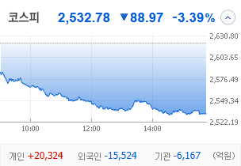
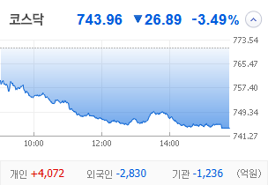
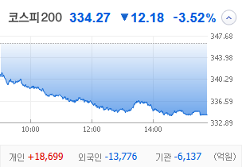
KOSPI | KOSDAQ | KOSPI 200 | 상승종목 |  |  |  |  |  |  |  | 종목별 투자정보
 |  |  | 번호 | 구분 | 종목번호 | 종목명 | 현재가 | 전일비 | 등락률 | URL | 종목명 | 휴스틸
 |  |  | 1 | KOSPI | 005010 | 휴스틸 | 4,895 | △ 415 | 9% | ▶ | 현재가 |  |  |  | 4,895
 |  |  | 2 |  | 011280 | 태림포장 | 2,380 | △ 190 | 9% | ▶ | 전일비 |  |  |  | △ 415
 |  |  | 3 |  | 284740 | 쿠쿠홈시스 | 22,100 | △ 1,350 | 7% | ▶ | 등락률 |  |  |  | 9%
 |  |  | 4 |  | 014915 | 성문전자우 | 4,910 | △ 290 | 6% | ▶ | 거래량 |  |  |  | 12,569,002
다우산업 | 나스닥 | S&P 500 | 5 |  | 000910 | 유니온 | 5,920 | △ 310 | 6% | ▶ | 시가총액(억) |  |  |  | 2,750
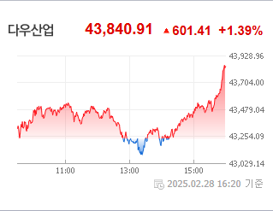
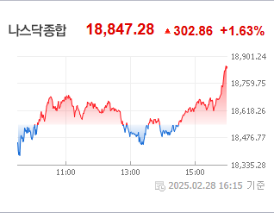
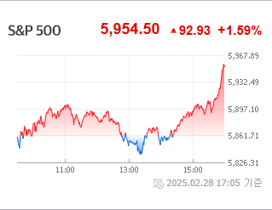
 |  |  | 6 |  | 010770 | 평화홀딩스 | 7,510 | △ 390 | 5% | ▶ | 영업이익(억) |  |  |  | 1232
 |  |  | 7 |  | 168490 | 한국패러랠 | 114 | △ 5 | 5% | ▶ | 외국인비율(%) |  |  |  | 1.35
 |  |  | 8 |  | 020120 | 키다리스튜디오 | 3,735 | △ 155 | 4% | ▶ | PER(배) |  |  |  | -163.17
 |  |  | 9 |  | 496770 | PLUS 글로벌방산 | 11,855 | △ 475 | 4% | ▶ | ROE(%) |  |  |  | 7.54
 |  |  | 10 |  | 003465 | 유화증권우 | 2,315 | △ 85 | 4% | ▶ | PBR(배) |  |  |  | 0.25
USD환율 | JPY환율 | EUR환율 | 1 | KOSDAQ | 010280 | 아이티센엔텍 | 858 | ▲ 198 | 30% | ▶
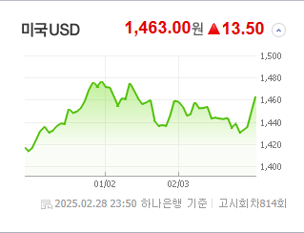
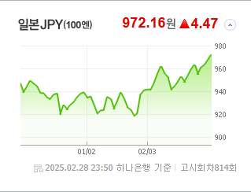
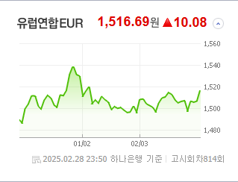
 |  |  | 2 |  | 389140 | 포바이포 | 9,410 | ▲ 2,170 | 30% | ▶ | 종목별 전자공시 |  |  | 오늘의 리포트
 |  |  | 3 |  | 290690 | 소룩스 | 3,190 | ▲ 735 | 30% | ▶ | 파일명 |  | URL | 구분 | 개수
 |  |  | 4 |  | 065170 | 비엘팜텍 | 2,440 | ▲ 562 | 30% | ▶ |  |  |  | 시황정보 | 0
 |  |  | 5 |  | 241520 | DSC인베스트먼트 | 5,620 | △ 995 | 22% | ▶ |  |  |  | 투자정보 | 0
 |  |  | 6 |  | 065370 | 위세아이텍 | 8,410 | △ 1,310 | 18% | ▶ |  |  |  | 종목분석 | 0
WTI | 유가 | 금 | 7 |  | 040350 | 크레오에스지 | 508 | △ 75 | 17% | ▶ |  |  |  | 산업분석 | 0
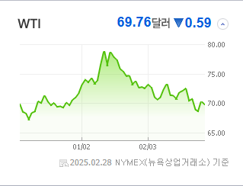
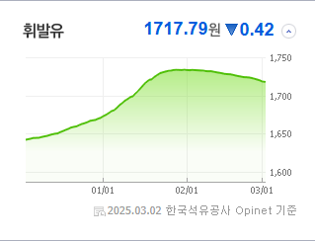
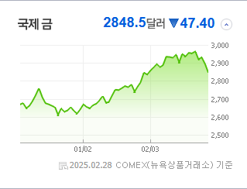
 |  |  | 8 |  | 408900 | 스튜디오미르 | 3,405 | △ 490 | 17% | ▶ |  |  |  | 경제분석 | 0
 |  |  | 9 |  | 317770 | 엑스페릭스 | 3,960 | △ 545 | 16% | ▶ |  |  |  | 경제전망리포트
 |  |  | 10 |  | 113810 | 디젠스 | 2,455 | △ 280 | 13% | ▶ |  |  |  | 2025년 2월 경제전망보고서(Indigo Book)_FFF.pdf

 | 전일대비
인터넷과카탈로그소매 | 1.31%
다각화된소비자서비스 | 1.11%
운송인프라 | -0.31%
창업투자 | -0.36%
가정용품 | -0.40%
카드 | -0.44%
기타금융 | -0.45%
부동산 | -0.49%
무역회사와판매업체 | -0.51%
식품과기본식료품소매 | -0.55%
종이와목재 | -0.56%
생명과학도구및서비스 | -0.58%
무선통신서비스 | -0.60%
출판 | -0.79%
컴퓨터와주변기기 | -0.82%
건축제품 | -0.96%
방송과엔터테인먼트 | -0.98%
사무용전자제품 | -1.03%
도로와철도운송 | -1.06%
기타 | -1.16%
상업서비스와공급품 | -1.26%
다각화된통신서비스 | -1.30%
조선 | -1.46%
음료 | -1.48%
화장품 | -1.59%
가구 | -1.61%
건강관리업체및서비스 | -1.68%
업종별 시세 |  |  | 주요 뉴스 |  |  |  |  |  |  |  | 종목별 뉴스공시
 |  |  | "최근 증권 뉴스들에 따르면, 높은 '김치 프리미엄'과 지속되는 외국인의 코스피 순매도, 중국 양회 및 미국 고용보고서에 대한 시장의 주목, 그리고 K-딸기의 미국 시장 내 인기 상승과 삼성전자의 지속적인 주가 부진 문제가 두드러지는 가운데, 여러 국내외 요인들이 한국 증시에 영향을 미치고 있습니다." |  |  |  |  |  |  |  | 제목 |  |  | URL | 종목명
 |  |  |  |  |  |  |  |  |  |  | [특징주]태림포장, '아쎄따'와 군용 골판지 드론 개발에 급등 |  |  | ▶ | 태림포장
 |  |  |  |  |  |  |  |  |  |  | [ET라씨로]쿠쿠홈시스, 4분기 호실적에 상승세 |  |  | ▶ | 쿠쿠홈시스
 |  |  |  |  |  |  |  |  |  |  | 트럼프 관세 압박에 희토류株 동반 강세 |  |  | ▶ | 유니온
 |  |  | 출처 |  | 제목 |  |  |  |  | URL | "95% 급등"…지난달 코스피 수익률 1위는 |  |  | ▶ | 평화홀딩스
 |  |  | MBN |  | 미국 진출한 '망고딸기'…K-딸기 신품종 수출에 로열티까지 |  |  |  |  | ▶ | ‘美 관세 정책 불확실성’ 속 3%대 하락…11거래일 만에 740선[코... |  |  | ▶ | 아이티센엔텍
 |  |  | MBN |  | "압축성장이 키운 한탕주의"…'김치 프리미엄' 주의보 |  |  |  |  | ▶ | [특징주]TSMC-메타-퓨리오사 '삼각연대'…포바이포, 핵심 기술 파트... |  |  | ▶ | 포바이포
 |  |  | MBN |  | 라이브 쇼에 맞춤 육수…쿠팡 맞서 오프라인 강점 부각 |  |  |  |  | ▶ | ‘美 관세 정책 불확실성’ 속 3%대 하락…11거래일 만에 740선[코... |  |  | ▶ | 비엘팜텍
 |  |  | MBN |  | 어렵게 박사 땄지만 "10명 중 3명은 백수 박사" |  |  |  |  | ▶ | 엔비디아 추월한 효율…메타이어 TSMC도 퓨리오사AI '눈독' |  |  | ▶ | DSC인베스트먼트
 |  |  | 한국경제 |  | 불닭만 먹는 게 아니었네…중국인들 열광한 'K라면' |  |  |  |  | ▶ | 엑스페릭스, 퓨리오사와 AI 가속기 최적화 협력…글로벌 경쟁 우위 선.... |  |  | ▶ | 엑스페릭스
 |  |  | 파이낸셜뉴스 |  | 코스피 이달 2470~2820 예상… 美FOMC·中양회 주목 |  |  |  |  | ▶
 |  |  | 파이낸셜뉴스 |  | 외국인 7개월째 팔자… 2007년 이후 최장 |  |  |  |  | ▶
 |  |  | 한국경제 |  | "주사 한 방에 아기 피부 된다"…톱스타들 사이 '난리' |  |  |  |  | ▶
 |  |  | 매일경제 |  | 美 고용보고서·中 양회 주목 |  |  |  |  | ▶
 |  |  | 매일경제 |  | "작년 가상자산 해킹, 절반 이상이 北소행" |  |  |  |  | ▶
 |  |  | 매일경제 |  | 존재감 약해진 삼성전자 시총 비중 15%대로 털썩 |  |  |  |  | ▶
 |  |  | 매일경제 |  | "버핏이 더 산대" 日상사株 더 올랐다 |  |  |  |  | ▶
 |  |  | 뉴시스 |  | "서학개미 모셔라" 한국 찾는 美 ATS·브로커들 |  |  |  |  | ▶
 |  |  | 매일경제 |  | [단독] ‘가입비 1억’ 요구한 넥스트레이드···인하 요구 불발에 중소형사 결국 납부 |  |  |  |  | ▶
 |  |  | 매일경제 |  | 트럼프 관세 강행 여부 속 중국 양회 주목 [붐앤쇼크] |  |  |  |  | ▶
 |  |  | 매일경제 |  | 연초 신규 ETF 수익률 국내주식형 ‘완승’…‘해외’ 테마 잡은 운용사들 발등에 불 |  |  |  |  | ▶

